事務処理の流れ
「健康保険被保険者資格証明書」事務処理の流れ

 | 被保険者本人がAかBいずれかの方法で申請をください。
A:N-BizLifeから電子申請手続き 約３日営業日後印刷可能
①入札・建設業許可申請用画面で申請
②NTTクラルティで審査
③被保険者本人がN-BizLifeの年金健保システムの照会→資格各種通知書照会画面より取出して
印刷下さい

B：紙による申請 郵便にて受領後、発送まで１週間程度
①「健康保険被保険者資格証明依頼書」（資第60号-1）
②「健康保険被保険者資格証明書」（別紙） (別紙は必要枚数分作成願います。）
ＮＴＴ健康保険組合へ以下を送付してください。
①「健康保険被保険者資格証明依頼書」（資第60号-1）
②「健康保険被保険者資格証明書」（別紙）
③ 返信用封筒（送付先記入、切手貼付のもの。必要な場合は速達料金を追加）
※申請書を郵便にて受領後、発送まで１週間程度要します。
期間に余裕をもってご依頼ください。
〒180-0047
東京都武蔵野市緑町3-9-11 ＮＴＴクラルティ株式会社 NTT健康保険組合担当 宛
TEL 0422-38-5552

申請書（原本）の内容確認後、押印した資格証明書を返送いたします。

A①入札・建設業許可申請用画面で申請
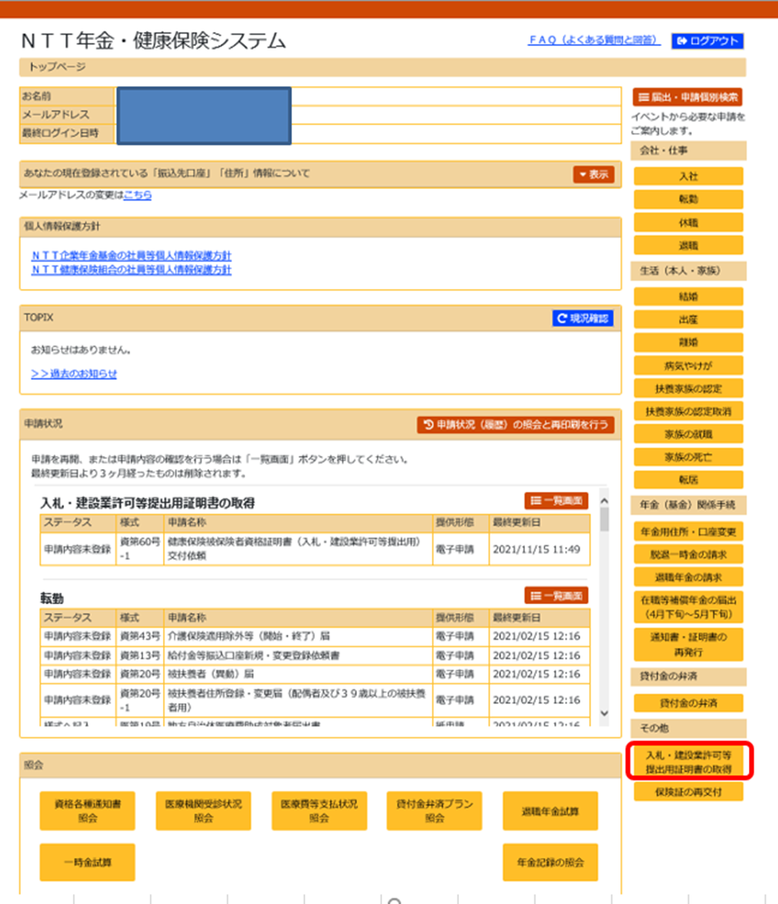

N-BizLifeの年金健保システムにログインし、「入札・建設業許可等提出用証明書の取得」をクリック

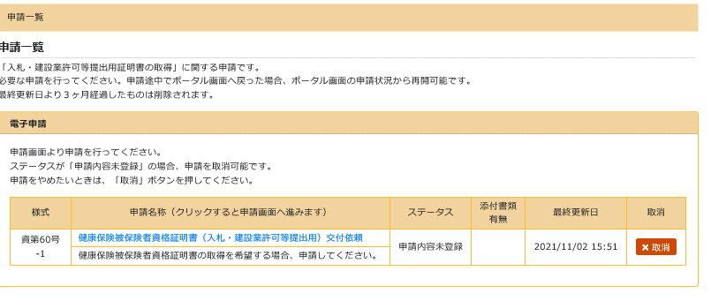

資第60-1号「健康保険被保険者資格証明書（入札・建設業許可等提出用）交付依頼」をクリック

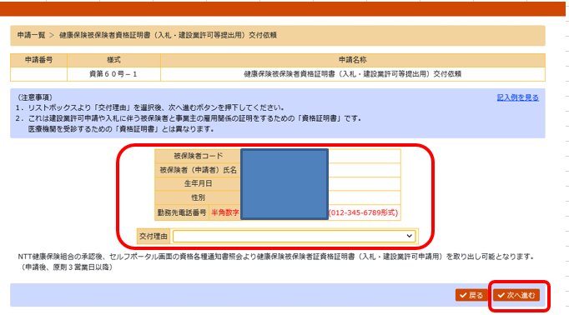

勤務先電話番号と交付理由を入力し、「次へ進む」をクリック

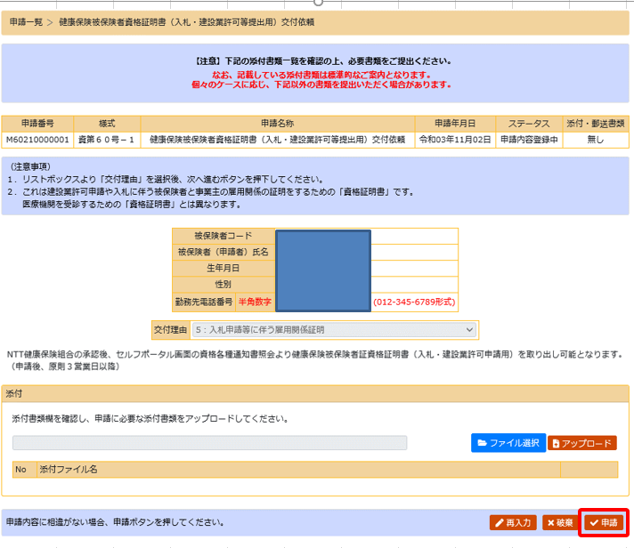

内容に問題がない事を確認後、「申請」をクリック
＊添付書類は不要

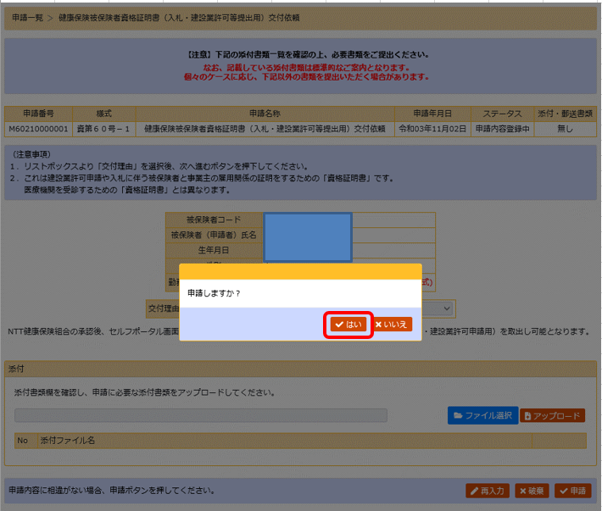

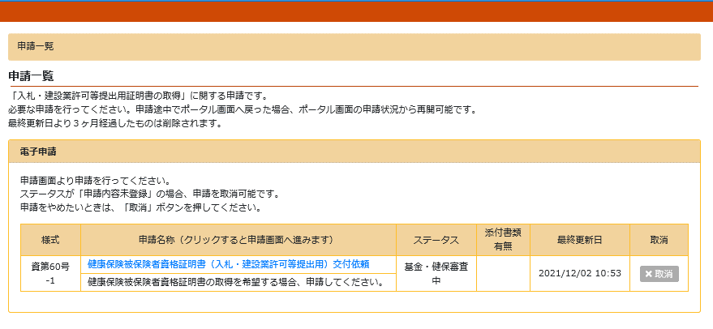

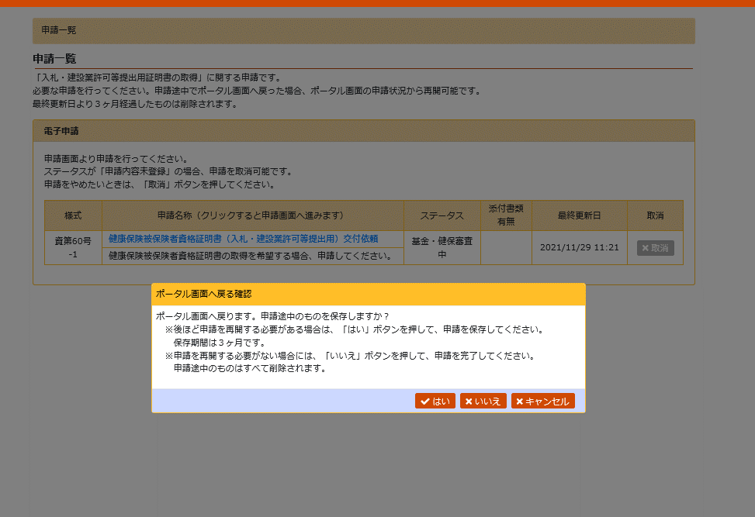

「いいえ」をクリックし、申請作業終了

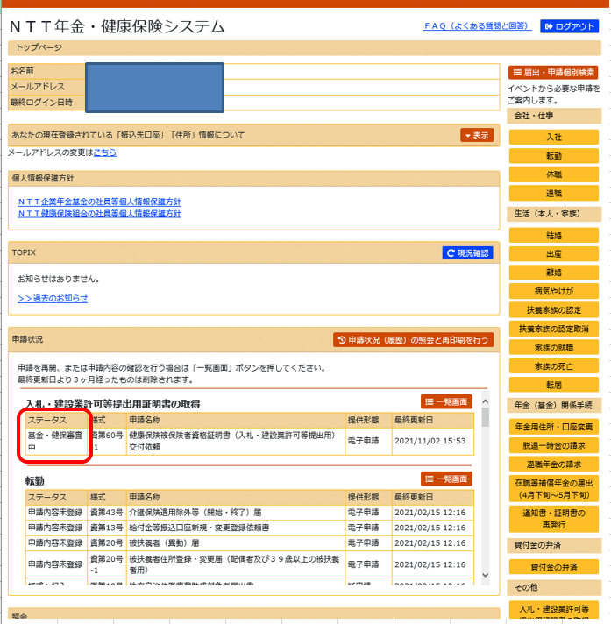

A③証明書取出画面で印刷
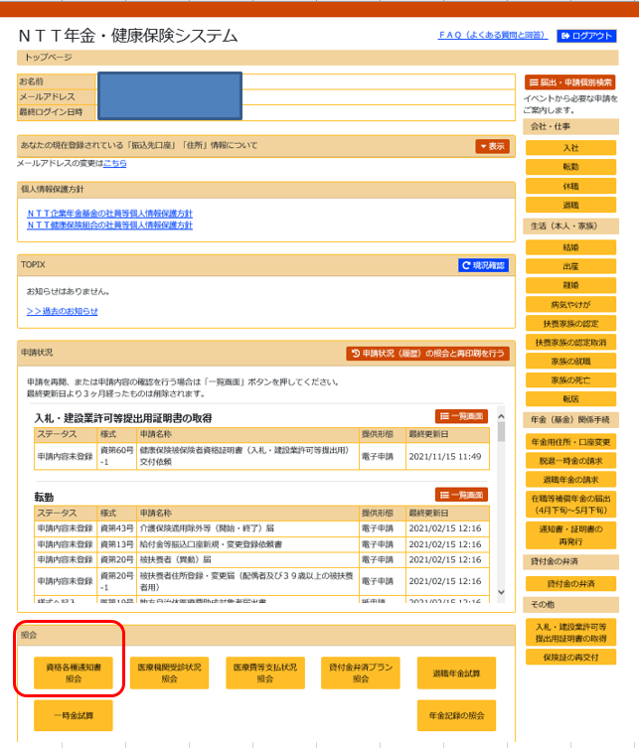

N-BizLifeの年金健保システムにログインし、照会の「資格各種通知書照会」をクリック

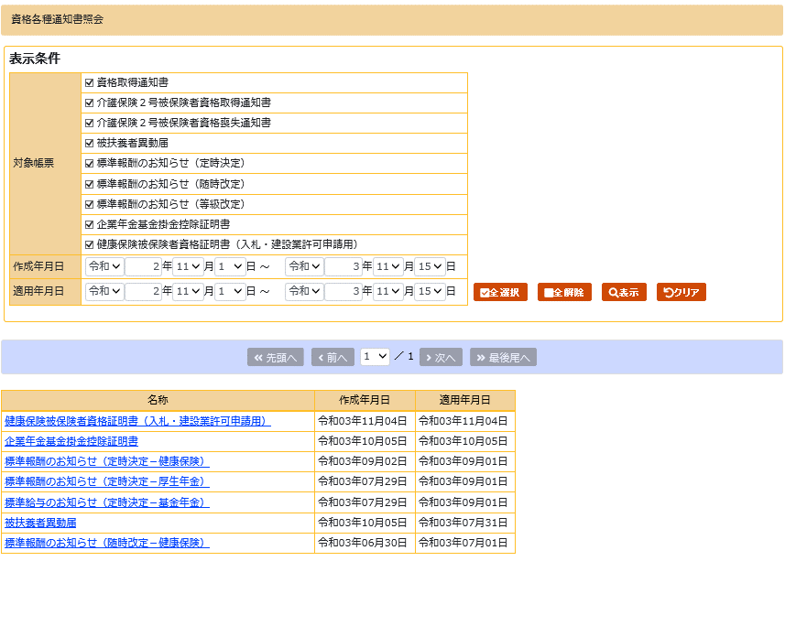

「健康保険被保険者資格証明書（入札・建設業許可申請用）」を選択し表示をクリック

「健康保険被保険者資格証明書（入札・建設業許可申請用）をクリックし、表示された用紙を印刷し使用ください
※押印（電子）がございますので、
カラー印刷にて出力ください

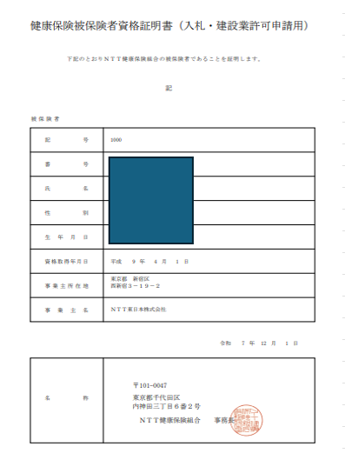

資格証明依頼書（記入例）
（記入例）
〔様式：資第60号-1〕
 |  |  |  |  |  | 令和 年 月 日
ＮＴＴ健康保険組合
事 務 長 殿

使用理由を記入する。
該当のセルをクリックし、プルダウンから選択する。
入力に当たっては参考資料「依頼書の使用理由について」を参照。

健康保険被保険者資格証明依頼書

監理技術者資格者証の申請に伴う所属会社との雇用関係の証明として

財団法人建設業技術者センター

へ提出するため、私がＮＴＴ健康保険組合の被保険者であることを

別紙「健康保険被保険者資格証明」にて証明願います。

資格情報のお知らせより転記
押印のこと
 | 氏 名 | 建設 太郎 |  |  | 印

 | 番 号 | 1234567

必要部数を記入
 | 証 明 書 |  | 1 | 通

 | 返送先住所・連絡先

証明書の返送先の住所、会社名、担当名および連絡先を記入する。 ※返信用封筒に記載した住所と同一にして下さい。
 |  | 〒111-1111 東京都港区○○１－１

 |  | NTT○○㈱ 建設事業部

 |  | 管理担当

 |  | tel 03-1234-5678

B②資格証明書（別紙）
 |  |  |  | 別紙

 | 健康保険被保険者資格証明書

下記のとおりＮＴＴ健康保険組合の被保険者であることを証明します。

 |  |  | 記

 | 被保険者

 | 記 号 | 1000
 | 番 号
 | 氏 名
 | 性 別
 | 生 年 月 日 |  |  |  | ← | 和暦で記入してください。
 | 資格取得年月日 |  |  |  | ← | 健保設立日(H9.4.1)より以前から加入されている方は、一律で取得日が『平成9年4月1日』になります。
 | 事業所所在地 |  |  |  | ← | 本社(事業主)の最新の住所を記入
 | 事 業 所 名 |  |  |  | ← | 本社(事業主)の名称を記入

発行日、証明者等は健康保険組合にて印刷、記入、捺印します。
空白のままで提出し てください。

（記入例）

別紙（ 記入例）
 |  |  | (記入例) |  |  | 別紙

健康保険被保険者資格証明書

 | 下記のとおりＮＴＴ健康保険組合の被保険者であることを証明します。

必要枚数分を作成・同封して下さい
被保険者が事業所所在地及び事業所名を記入
※事業所名、事業所所在地は、
本社名、本社(最新の)住所を記入
本証明書は所属会社との雇用関係を証明するための
資料です。間違いのないよう、記入願います。
 |  |  |  | 記

 | 被保険者

 | 記 号 | 1000
 | 番 号 | 1234567
 | 氏 名 | 健康 太郎
 | 性 別 | 男
 | 生 年 月 日 | 1964-04-01
 | 資格取得年月日 | 1997-04-01
 | 事業所所在地 | 東京都港区○○５－５
 | 事 業 所 名 | エヌ・ティ・ティ・○○○○株式会社

被保険者が
資格情報のお知らせから転記
※『記号』『性別』はプルダウン選択
発行日、証明者等は健康保険組合にて印刷、記入、捺印します。
空白のままで提出し てください。
 |  |  |  |  | 令和〇年〇月〇日

 | 名 称 | ＮＴＴ健康保険組合 事務長 ○○ ○○

（記入例）

